решение (1)
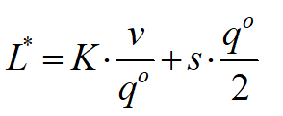
Размер склада, F | Показатель | Номенклатура товара
 |  | 1 | 2 | 3 | 4 | 5
1000 |  | 8000 | 160 | 1800 | 150 | 200
 |  | 40 | 5 | 6 | 6 | 30
 |  | 16 | 4 | 6 | 2 | 30
 |  | 20 | 3 | 4 | 3 | 15

Вид товара, i | Спрос | Затраты на выполнение заказа | Затраты на хранение единицы товара | Расход складской площади на ед. товара | Объем поставок | Затраты | Расход складской площади

1 | 8000 | 40 | 16 | 20 | 1 | 320008 | 20
2 | 160 | 5 | 4 | 3 | 1 | 802 | 3
3 | 1800 | 6 | 6 | 4 | 1 | 10803 | 4
4 | 150 | 6 | 2 | 3 | 1 | 901 | 3
5 | 200 | 30 | 30 | 15 | 1 | 6015 | 15
 |  |  |  |  |  | 338529 | 45
 |  |  |  |  |  |  | <
 |  |  |  |  |  |  | 1000

